Nodos
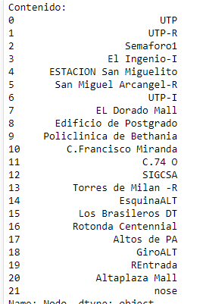
Nodo | Coordenadas
UTP | 9.022261542758255, -79.53257480417845
UTP-R | 9.019711101761404, -79.53181457702479
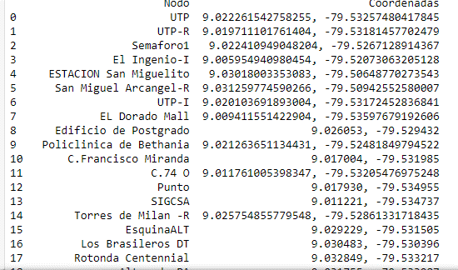
Puente1 | 9.022410949048204, -79.5267128914367
El Ingenio-I | 9.005954940980454, -79.52073063205128
ESTACION San Miguelito | 9.03018003353083, -79.50648770273543
San Miguel Arcangel-R | 9.031259774590266, -79.50942552580007
UTP-I | 9.020103691893004, -79.53172452836841
EL Dorado Mall | 9.009411551422904, -79.53597679192606
Edificio de Postgrado | 9.026053, -79.529432
Policlinica de Bethania | 9.021263651134431, -79.52481849794522
C.Francisco Miranda | 9.017004, -79.531985
C.74 O | 9.011761005398347, -79.53205476975248
Punto | 9.017930, -79.534955
SIGCSA | 9.011221, -79.534737
Torres de Milan -R | 9.025754855779548, -79.52861331718435
EsquinaALT | 9.029229, -79.531505
Los Brasileros DT | 9.030483, -79.530396
Rotonda Centennial | 9.032849, -79.533217
Altos de PA | 9.031755, -79.533987
GiroALT | 9.029201, -79.531674
REntrada | 9.031098, -79.534678
Altaplaza Mall | 9.030255214134929, -79.53391124844335
Gran Estacion | 9.02824640370541, -79.50705480129169
Metro Corredor Sur-R | 9.068616, -79.406786
UTP Sede de Tocumen | 9.06774261795484, -79.40545806231057
Entrada al Corredor N | 9.032974, -79.535370
Salida Av. Manuel Zarate | 9.082046, -79.462384
Av.Domingo Diaz | 9.048785, -79.459893

